Dashboard
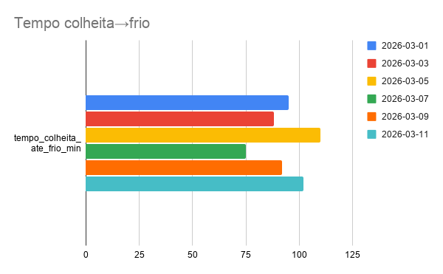
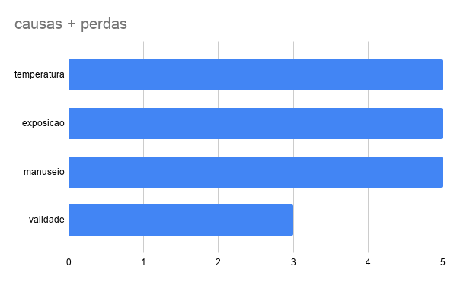
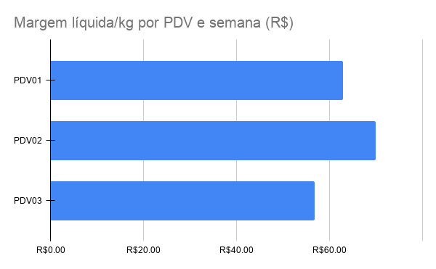
Funil entregues→expostas→vendidas→perdas por PDV/semana

#REF! | Média por PDV | Média por PDV
 | R$59.60 | R$36.65

 | Margem Liquida KG
 | R$18.88

